关系图
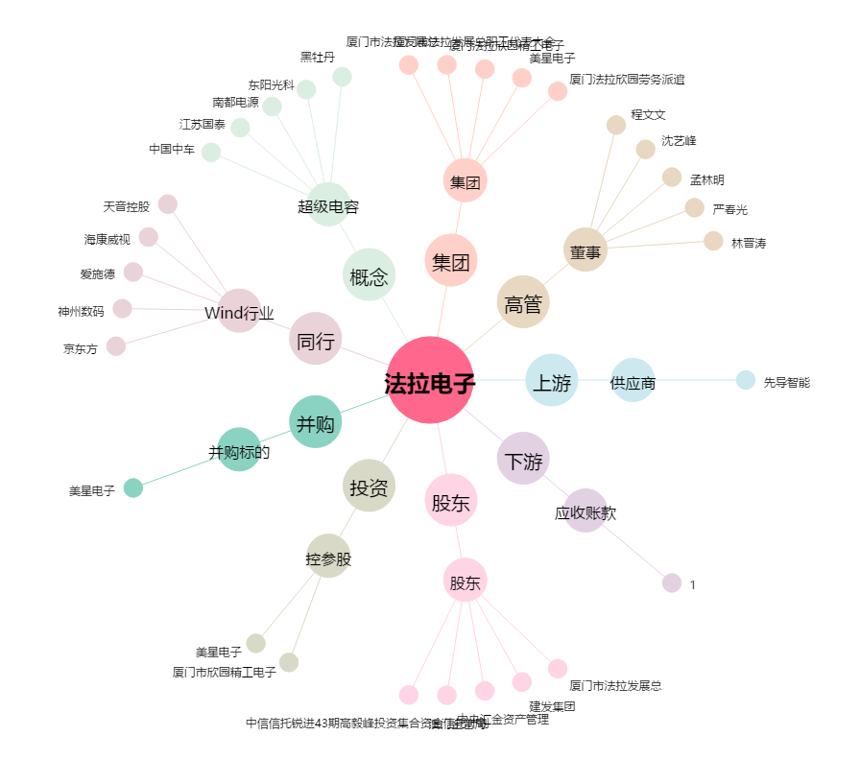
法拉电子[600563.SH] - 关系概览图

